Foglio1
FOTO | Style Name | Style Number | Ean | Color | EU RETAIL | Q.TY
 | LE GRAND BAMBINO | 213BA007-3000-990 | 3700943884589 | BLACK | € 820.00 | 85
 | LE GRAND BAMBINO | 213BA007-3000-99S | 3700943329530 | BLACK/SILVER | € 820.00 | 35
 | LE GRAND BAMBINO | 213BA007-3072-811 | 3700943269072 | LIGHT BROWN | € 820.00 | 64
 | LE GRAND BAMBINO | 213BA007-3100-850 | 3700943211521 | BROWN | € 820.00 | 53
 | LE GRAND BAMBINO | 213BA007-3100-495 | 37009443348012 | DARK BURGUNDY | € 820.00 | 52
 | LE GRAND BAMBINO | 213BA007-3000-100 | 3700943884565 | WHITE | € 820.00 | 50
 | LE GRAND BAMBINO | 213BA007-3060-120 | 3700943108395 | IVORY | € 820.00 | 50
 | LE GRAND BAMBINO | 213BA007-3100-560 | 3700943211507 | KHAKI | € 820.00 | 74
 | Il Bambino lungo | 221BA013-3060-120 | 3700943189059 | IVORY | € 850.00 | 40
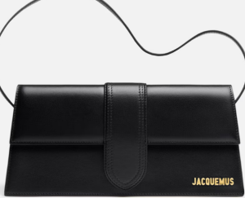 | Il Bambino lungo | 221BA03-3060-990 | 3700943012876 | BLACK | € 850.00 | 47
 | Il Bambino lungo | ///// | ////// | Dark BURGUNDY | € 850.00 | 49
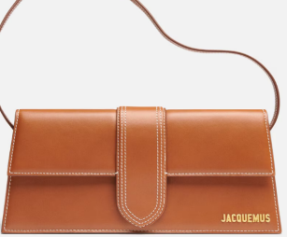 | Il Bambino lungo | 221BA013-3072-811 | 3700943269089 | LIGHT BROWN | € 328.00 | 37
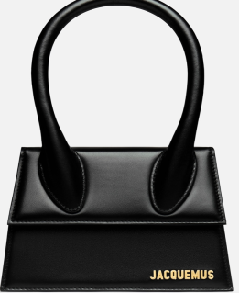 | LE CHIQUIRO MOYEN | 213ba002-3000-990 | 3700943884213 | Black | € 328.00 | 30
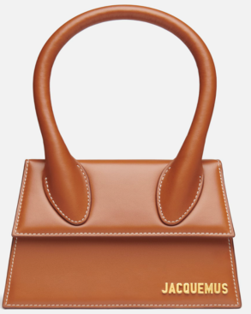 | LE CHIQUIRO MOYEN | 213BA002-3072-811 | 370094269027 | Light Brown | € 328.00 | 30
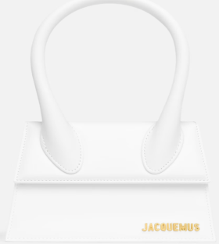 | LE CHIQUIRO MOYEN | 213BA002-3000-100 | 3700943884190 | WHITE | € 820.00 | 27
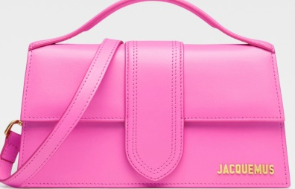 | LE GRAND BAMBINO | 213BA007-3060-120 | 3700943108395 | pink | € 820.00 | 60

 |  |  |  |  |  | 783

